Suggestion
Close the window
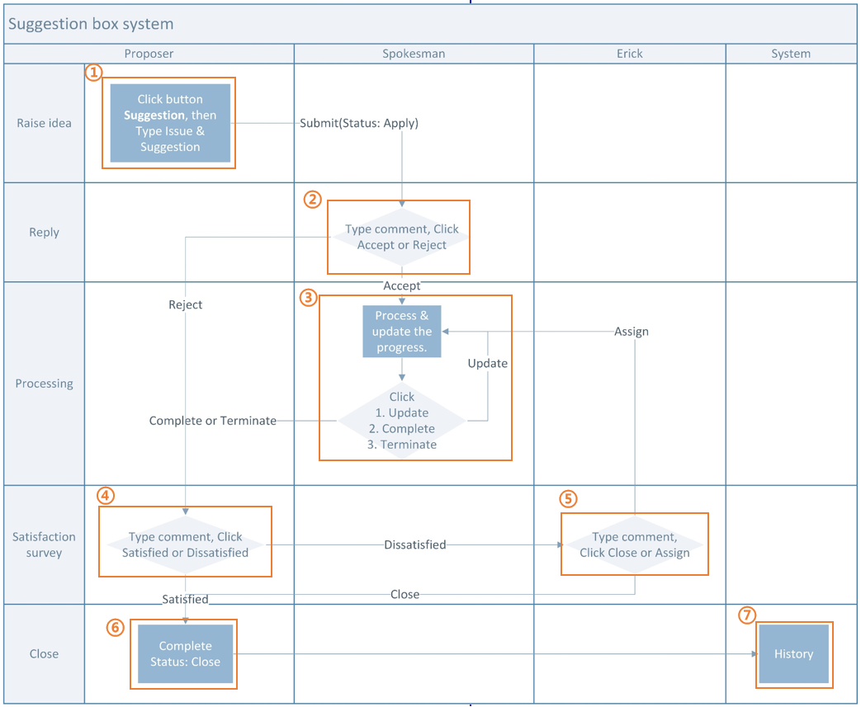
①
X
Proposal
Close
Suggestion
Processing
Erick
 |  | 提案 |  |  | 接案 |  | 審核 |  | 結案 |  | Visible & invisibal tab setting |  |  |  |  |  |  | Each status match to each tab
 |  |  |  |  |  |  |  |  |  |  |  |  |  | Proposer | PIC | Erick |  | Tab |  | Status
 |  |  |  |  |  |  |  |  |  |  | Tab | Proposal |  | V | V | V |  | Proposal |  | Apply, Reject, Complete, Terminate
 |  |  |  |  |  |  |  |  |  |  |  | Processing |  |  | V | V |  | Processing |  | Update
To | John.Chuang |  |  |  |  |  |  |  |  |  |  | Erick |  |  |  | V |  | Erick |  | Dissatisfied
Title | 宿舍網路太差 |  |  |  |  |  |  |  |  |  |  | Close |  | V | V | V |  | Close |  | Satisfied, Close
Issue |  | # | Issue |  |  | Date |  | Status | Detail |  | Button | Suggestion |  | V
使用公司宿舍網路，在哪個網站看影片及打遊戲，每次等待時間皆超過一分鐘。 |  | 1 | 宿舍 |  |  | 2021/09/08 11:10 AM |  | Processing
 |  | 2 | 台籍制度 |  |  | 2021/09/14 12:33 PM |  | Processing
 |  | 3 | …… |  |  | 2021/09/20 03:01 PM |  | Apply
Suggestion
希望能夠加大網路頻寬。
The first row Comment is from Proposer's Issue & Suggestion

④
⑤
Upload file
②

User drag the file in here. It's the same to upload file. |  | Proposer |  | Yvonne |  |  |  |  |  |  |  |  |  |  |  |  | Proposer | Yvonne |  |  |  |  |  | Proposer | Yvonne
 |  | Issue |  | 宿舍網路太差 |  |  |  |  |  |  |  |  |  |  |  |  | Issue | 宿舍網路太差 |  |  |  |  |  | Issue | 宿舍網路太差
 |  | Person of confirmation |  |  | Comment |  |  |  |  | Time |  | Status | Attachment |  |  |  | Person of confirmation |  | Comment |  | Time | Status | Attachment | Person of confirmation |  | Comment | Time | Status | Attachment
View
View
View
 |  | Yvonne.Hsueh |  |  | Issue: 使用公司宿舍網路，在哪個網站看影片及打遊戲，每次等待時間皆超過一分鐘。 Suggestion: 請加大宿舍網路頻寬。 |  |  |  |  | 2021/09/08，11:10 AM |  | Apply |  |  |  |  | Yvonne.Hsueh |  | Issue: 使用公司宿舍網路，在哪個網站看影片及打遊戲，每次等待時間皆超過一分鐘。 Suggestion: 請加大宿舍網路頻寬。 |  | 2021/09/08，11:10 AM | Apply |  | Yvonne.Hsueh |  | Issue: 使用公司宿舍網路，在哪個網站看影片及打遊戲，每次等待時間皆超過一分鐘。 Suggestion: 請加大宿舍網路頻寬。 | 2021/09/08，11:10 AM | Apply
View
View
 |  |  |  |  |  |  |  |  |  |  |  |  |  |  |  |  | John.Chuang |  | 此問題不屬於ADM的範疇 |  | 2021/09/10，09:00 AM | Reject |  | John.Chuang |  | 此問題不屬於ADM的範疇 | 2021/09/10，09:00 AM | Reject
 |  |  |  |  |  |  |  |  |  |  |  |  |  |  |  |  |  |  |  |  |  |  |  | Yvonne.Hsueh |  | 先前已反應給IT, IT回覆無法改善 | 2021/09/13，03:25 PM | Dissatisfied

Save
Submit
Save the data & Close the window
After submit, the status is Apply

After upload the attachment, it'll be displayed like that (with icon, file mane). If user double click it, the file will be opened. If user drag it to desktop, it's saved in user's desktop. Click the little triangle, we can select to remove this attachment

 |  | Comment |  |  |  |  |  |  |  |  |  |  |  |  |  |  | Comment |  |  |  |  |  |  | Comment
 |  | 此問題不屬於ADM的範疇 |  |  |  |  |  |  |  |  |  |  |  |  |  |  | 先前已反應給IT, IT回覆無法改善 |  |  |  |  |  |  | 請管理部統籌，盡快處理

Back
Accept
Reject
Upload file
Back
Satisfied
Dissatisfied
Upload file
Back
Close
Assign
Upload file

③
After clicking Assign, the status is Update
After clicking Accept, the status is Update
④
⑥

 |  |  |  |  |  |  |  |  |  |  |  |  |  |  |  |  | Proposer | Yvonne |  |  |  |  |  | Proposer | Yvonne |  |  |  |  | Proposer | Yvonne
 |  |  |  |  |  |  |  |  |  |  |  |  |  |  |  |  | Issue | 宿舍網路太差 |  |  |  |  |  | Issue | 宿舍網路太差 |  |  |  |  | Issue | 宿舍網路太差
 |  |  |  |  |  |  |  |  |  |  |  |  |  |  |  |  | Person of confirmation |  | Comment |  | Time | Status | Attachment | Person of confirmation |  | Comment | Time | Status | Attachment | Person of confirmation |  | Comment | Time | Status | Attachment
View
View
View
 |  |  |  |  |  |  |  |  |  |  |  |  |  |  |  |  | Yvonne.Hsueh |  | Issue: 使用公司宿舍網路，在哪個網站看影片及打遊戲，每次等待時間皆超過一分鐘。 Suggestion: 請加大宿舍網路頻寬。 |  | 2021/09/08，11:10 AM | Apply |  | Yvonne.Hsueh |  | Issue: 使用公司宿舍網路，在哪個網站看影片及打遊戲，每次等待時間皆超過一分鐘。 Suggestion: 請加大宿舍網路頻寬。 | 2021/09/08，11:10 AM | Apply |  | Yvonne.Hsueh |  | Issue: 使用公司宿舍網路，在哪個網站看影片及打遊戲，每次等待時間皆超過一分鐘。 Suggestion: 請加大宿舍網路頻寬。 | 2021/09/08，11:10 AM | Apply
If ADM accept or receive the assignment from Erick
View
View
View
 |  |  |  |  |  |  |  |  |  |  |  |  |  |  |  |  | John.Chuang |  | 此問題不屬於ADM的範疇 |  | 2021/09/10，09:00 AM | Reject |  | John.Chuang |  | 此問題不屬於ADM的範疇 | 2021/09/10，09:00 AM | Reject |  | John.Chuang |  | 此問題不屬於ADM的範疇 | 2021/09/10，09:00 AM | Reject
 |  |  |  |  |  |  |  |  |  |  |  |  |  |  |  |  | Yvonne.Hsueh |  | 先前已反應給IT, IT回覆無法改善 |  | 2021/09/13，03:25 PM | Dissatisfied |  | Yvonne.Hsueh |  | 先前已反應給IT, IT回覆無法改善 | 2021/09/13，03:25 PM | Dissatisfied |  | Yvonne.Hsueh |  | 先前已反應給IT, IT回覆無法改善 | 2021/09/13，03:25 PM | Dissatisfied
 |  |  |  |  |  |  |  |  |  |  |  |  |  |  |  |  | Erick.Chong |  | 請管理部統籌，盡快處理 |  | 2021/09/14，02:59 PM | Assign |  | Erick.Chong |  | 請管理部統籌，盡快處理 | 2021/09/14，02:59 PM | Assign |  | Erick.Chong |  | 請管理部統籌，盡快處理 | 2021/09/14，02:59 PM | Assign
View
View
 |  |  |  |  |  |  |  |  |  |  |  |  |  |  |  |  |  |  |  |  |  |  |  | John.Chuang |  | 已和IT說明狀況，預計下個月會處理完畢 | 2021/09/16，09:16 AM | Update |  | John.Chuang |  | 已和IT說明狀況，預計下個月會處理完畢 | 2021/09/16，09:16 AM | Update
 |  |  |  |  |  |  |  |  |  |  |  |  |  |  |  |  |  |  |  |  |  |  |  |  |  |  |  |  |  | Yvonne.Hsueh |  |  | 2021/09/16，03:40 PM | Satisfied

Back
 |  |  |  |  |  |  |  |  |  |  |  |  |  |  |  |  | Comment |  |  |  |  |  |  | Comment
 |  |  |  |  |  |  |  |  |  |  |  |  |  |  |  |  | 已和IT說明狀況，預計下個月會處理完畢

Back
Complete
Terminate
Upload file
Update
Back
Satisfied
Dissatisfied
Upload file

工作表1
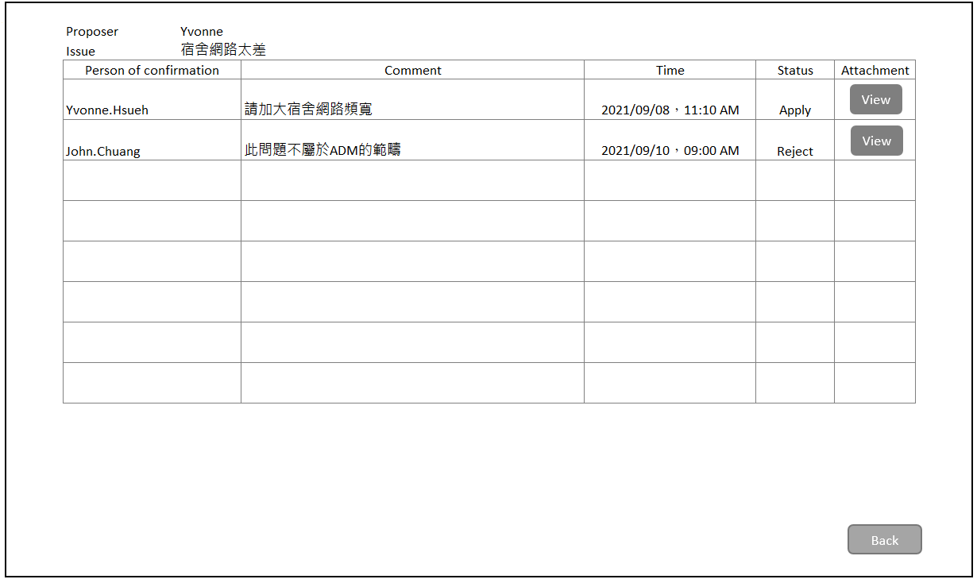
Proposal
Close
Suggestion
Processing
Erick

# | Issue | Date | Status | Detail
1 | 宿舍 | 2021/09/08 11:10 AM | Processing
2 | 台籍制度 | 2021/09/14 12:33 PM | Processing
3 | …… | 2021/09/20 03:01 PM | Apply

It's not my turn to reply, but I click View button, the window display, it will hide some buttons & comment column.

流程圖
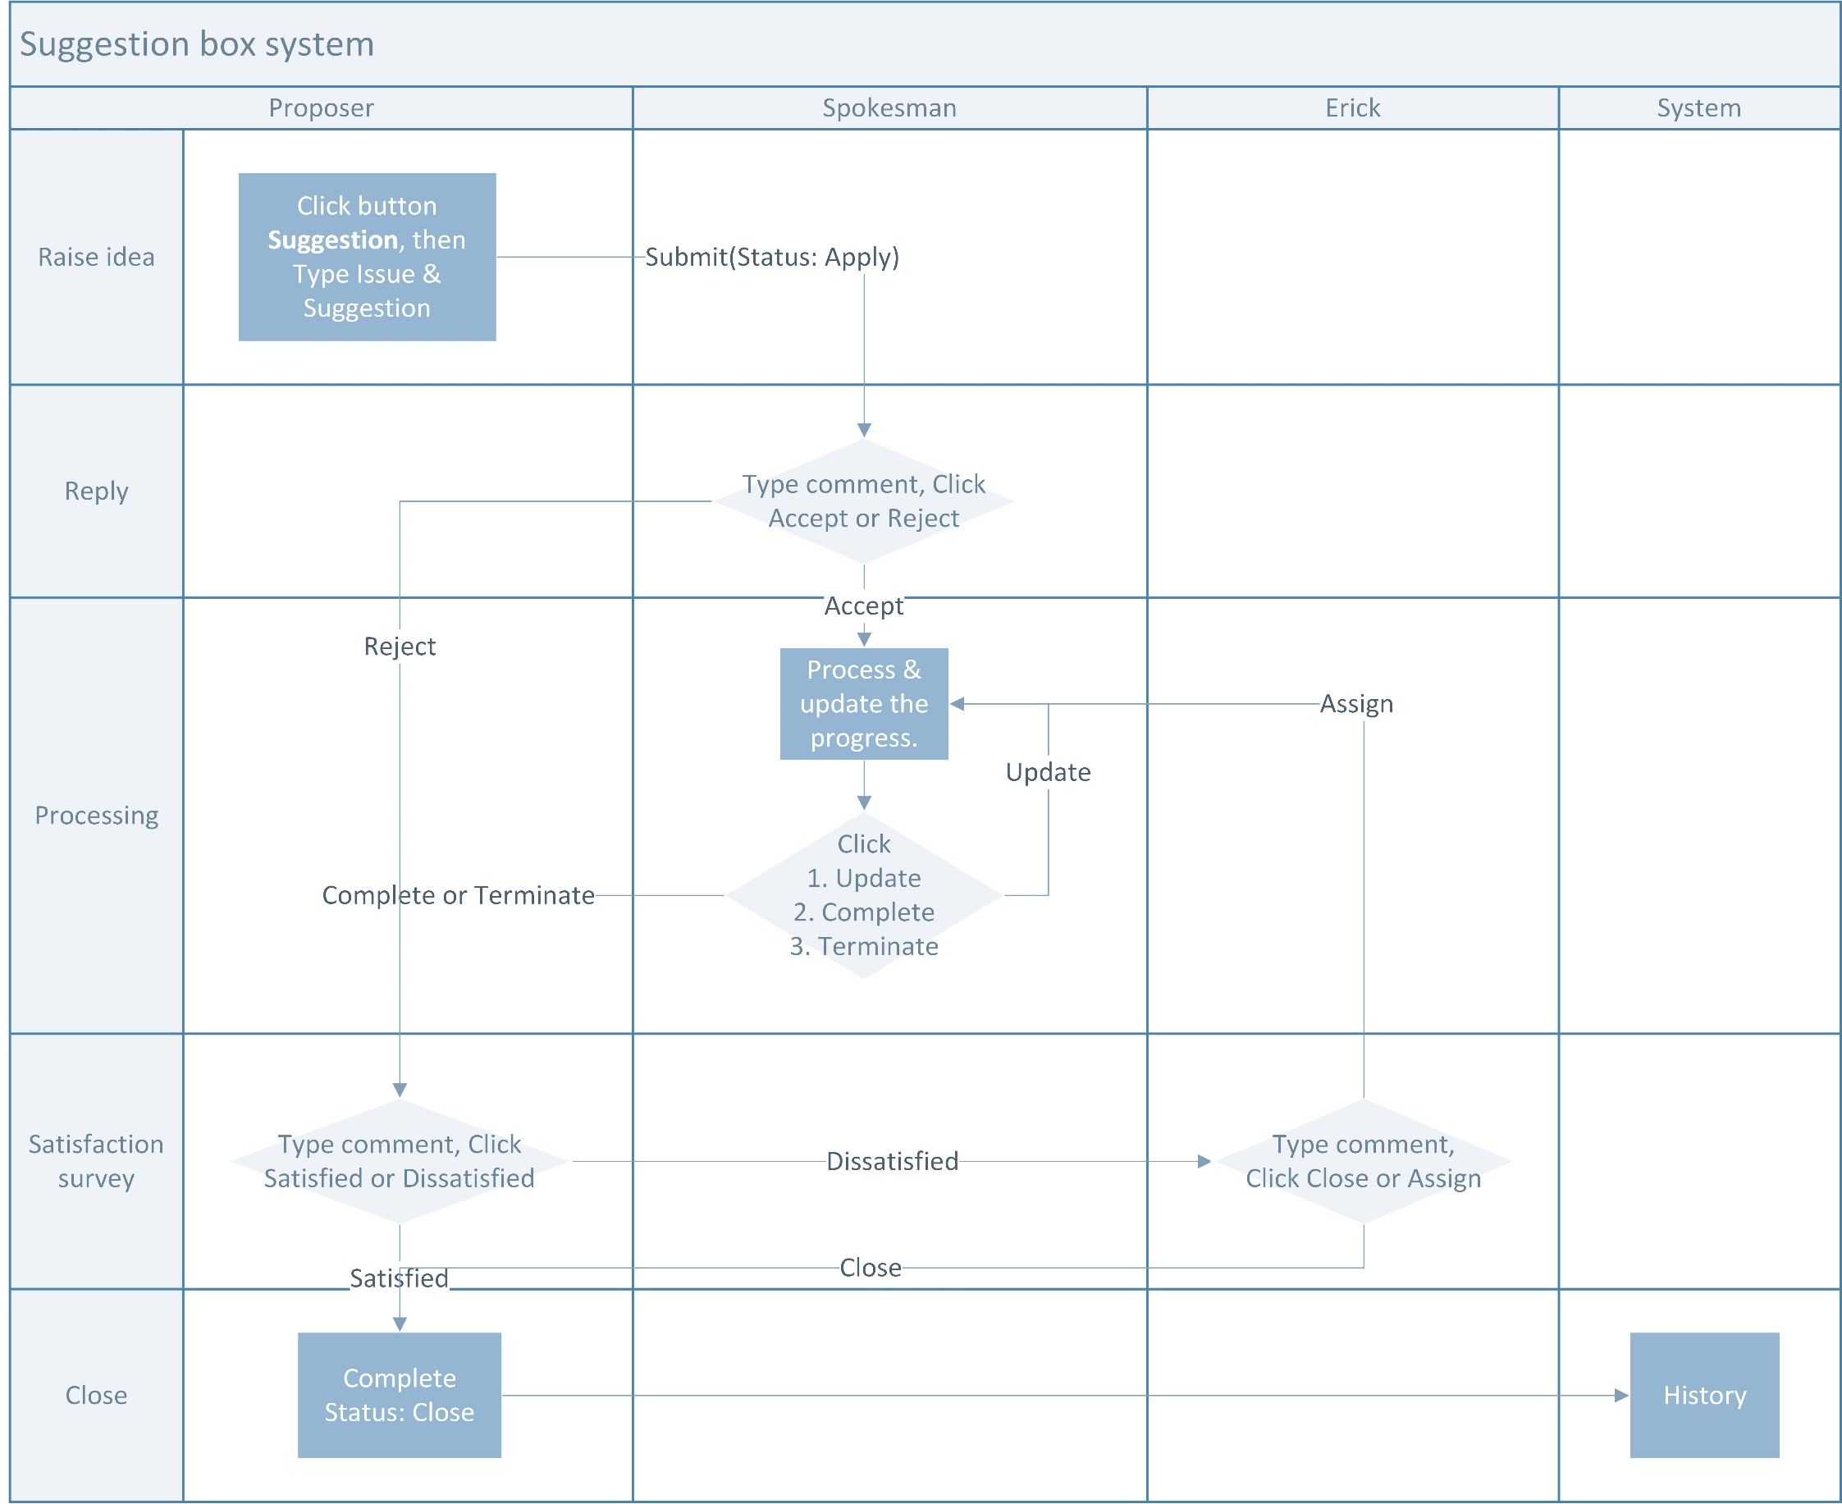

①

②

③

④
⑤

⑥
⑦

